상품제안서
보티브 양키캔들 방향제 향초 선물세트 3P | 상품코드: F31326

 |  |  |  |  |  |  | 02-412-0044 | www.easy1.co.kr
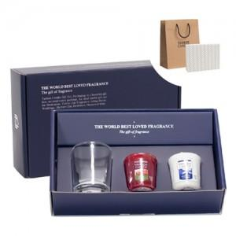

【상세/제작정보】 | <p><b><span style="font-size: 12pt;">* 배송비- 한박스 24개 / 4500원별도</span></b></p>

【인쇄/포장옵션】 | 스티커 / 포장지포장

【공급단가】 | 수량 | 100~ | 300~ | 500~ | 1,000~ | 3,000~
*VAT별도 | 단가 | 6,110원 | 6,010원 | 5,870원 | 5,640원 | 5,400원

【상품 URL】 | http://www.easy1.co.kr/src/goods_detail.php?gdno=31326

